1.1
voltar à página inicial |  |  |  | 1 - MENUS DE NAVEGAÇÃO
 | S | N | NA
 | x |  |  | 1.1 O menu de navegação deve estar estruturado como uma lista de opções
 |  |  |  | Para que possa ser bem interpretado por tecnologias de apoio, os menus e submenus devem estar estruturados com elementos nativos, do tipo <ul>, ou com a semântica e o estado dos elementos identificados com técnicas em ARIA.

 | Listagem de evidências

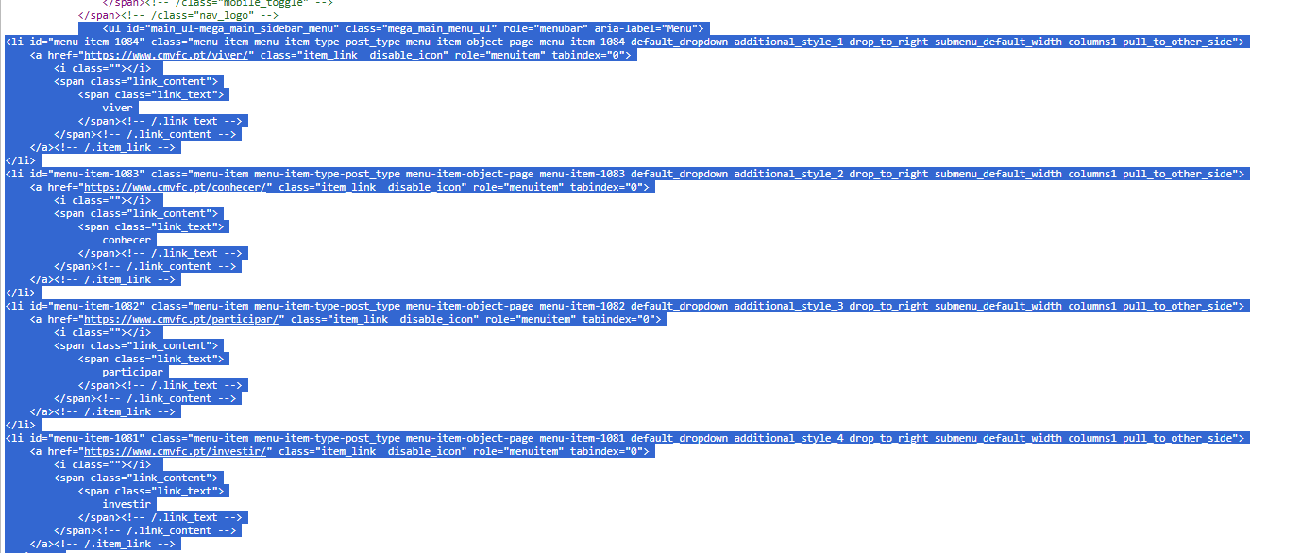

 |  | Notas: | página inicial: https://www.cmvfc.pt

 |  | Temos dois menus na página inicial

1.3
voltar à página inicial |  |  |  | 1 - MENUS DE NAVEGAÇÃO
 | S | N | NA
 |  | x |  | 1.3 As imagens-link, caso existam no menu, devem ter o correspondente equivalente alternativo em texto
 |  |  |  | As imagens corretamente legendadas permitem ser interpretadas como texto, tornando todas as opções de navegação acessíveis.

 | Listagem de evidências
 |  |  |  |  | Notas:
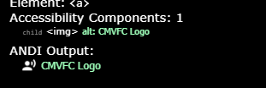

4.3
voltar à página inicial |  |  |  | 4 - ESTRUTURA DA INFORMAÇÃO
 | S | N | NA
 |  | x |  | 4.3 É possível localizar e ler as mensagens de erro usando apenas um leitor de ecrã
 |  |  |  | Os erros identificados no decorrer do preenchimento de um formulário deverão preferencialmente ser listados de forma condensada, direcionando cada elemento da lista ao respetivo campo. Cada campo deverá associar a mensagem de erro a si próprio. As mensagens de erro deverão ser breves e claras.

 | Listagem de evidências
 |  |  |  |  | Notas:
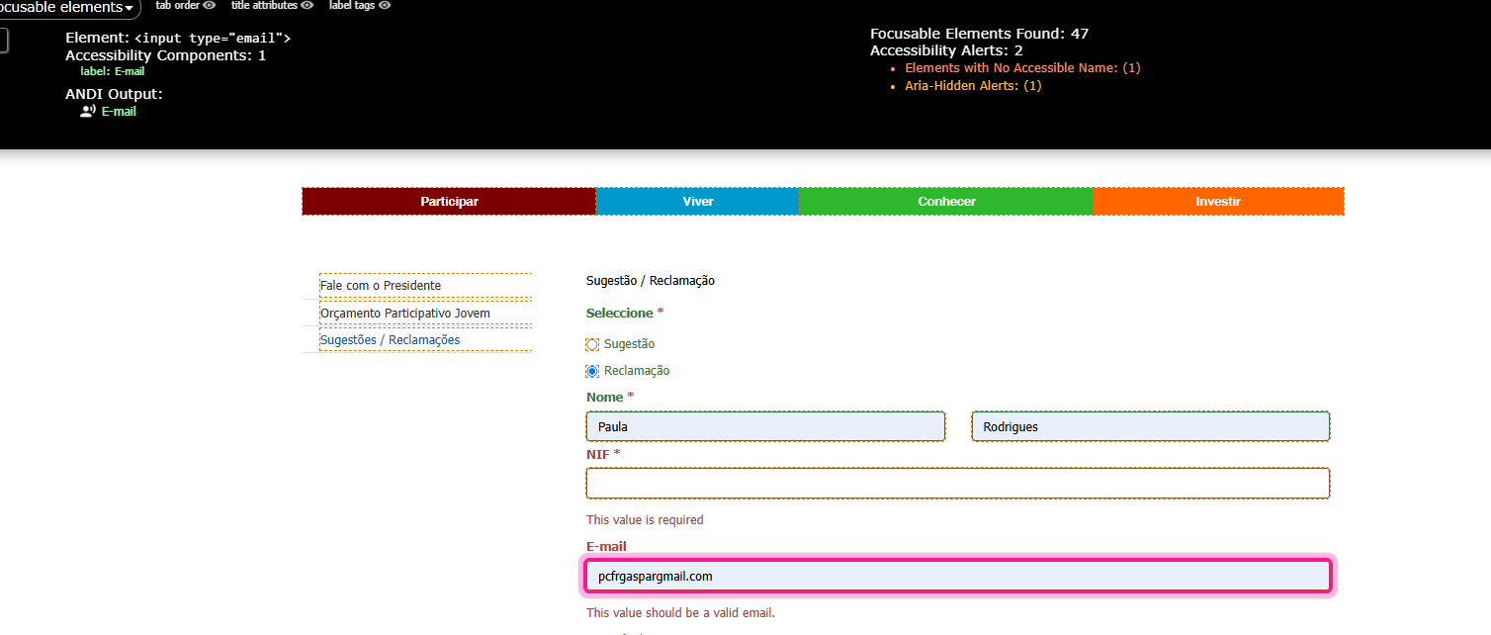

5.1
voltar à página inicial |  |  |  | 5 - GRÁFICOS E IMAGENS-LINK
 | S | N | NA
 | x |  |  | 5.1 A imagem ou gráfico tem um equivalente alternativo em texto curto e correto
 |  |  |  | As imagens não decorativas deverão ter uma descrição breve associada, nomeadamente através do uso do atributo <ALT>. Esta legenda deve descrever fielmente o propósito da imagem no contexto em que se encontra.

 | Listagem de evidências
 |  |  |  |  | Notas:
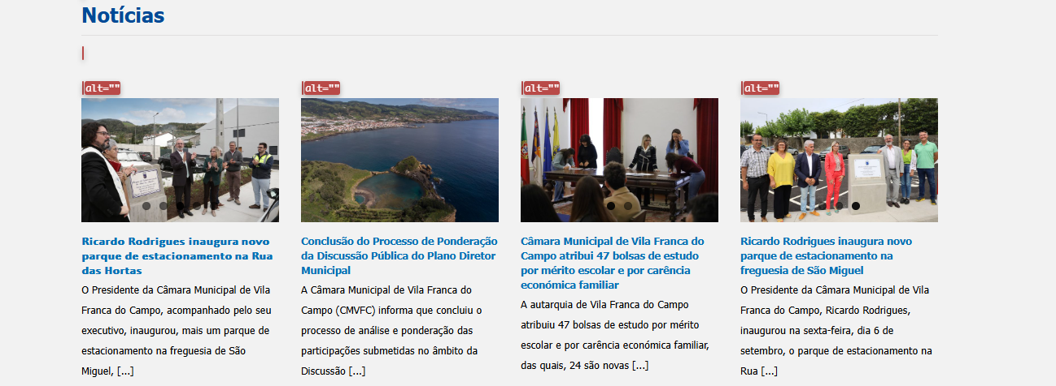

6.1
voltar à página inicial |  |  |  | 6 - CONTRASTE
 | S | N | NA
 |  | x |  | 6.1 No corpo de um documento, o rácio de contraste entre a cor do texto normal (menor que 18 pontos ou menor que 14 pontos negrito) e a cor do fundo é superior a 4,5:1
 |  |  |  | Deve assegurar-se no corpo do documento que o rácio de contraste entre a cor do texto e a cor de fundo é, no mínimo, de 4,5:1, de forma a assegurar a sua legibilidade para utilizadores com deficiências da visão.

 | Listagem de evidências
 |  |  |  |  | Notas:
 | a maior parte das páginas está com manual teste needed
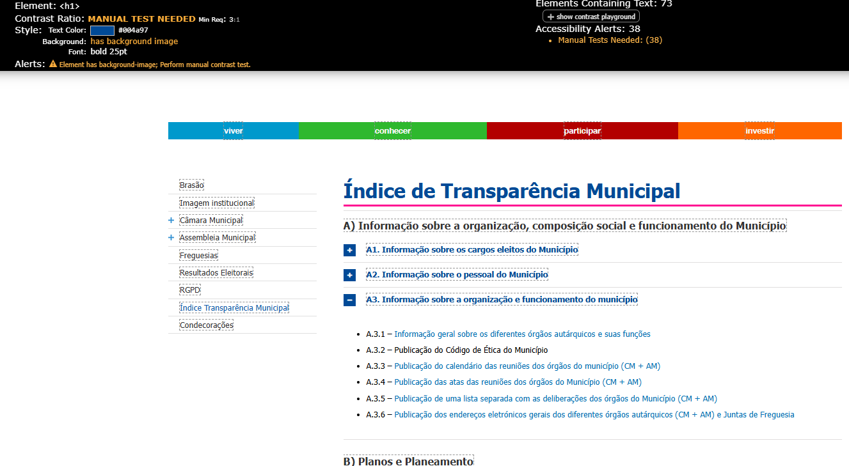

6.2
voltar à página inicial |  |  |  | 6 - CONTRASTE
 | S | N | NA
 | x |  |  | 6.2 O rácio de contraste entre a cor do texto de tamanho grande (maior ou igual que 18 pontos ou maior ou igual que 14 pontos negrito) e a cor do fundo é superior a 3:1
 |  |  |  | Os textos de tamanho superior a 18 pontos, ou os textos de tamanho superior a 14 pontos mas a negrito, devem assegurar um rácio de contraste mínimo de 3:1 entre a cor do texto e a cor do fundo.

 | Listagem de evidências
 |  |  |  |  | Notas:

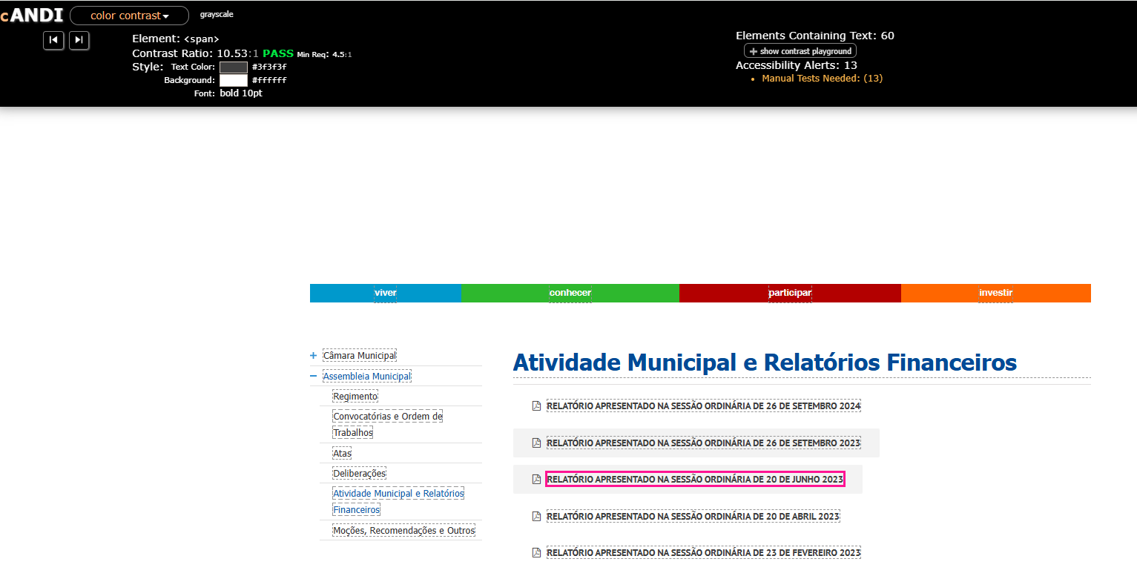

7.2
voltar à página inicial |  |  |  | 7 - PLAYERS
 | S | N | NA
 |  | x |  | 7.2 O vídeo ou o áudio deve conter preferencialmente legendas fechadas sincronizadas. Caso não seja possível, no mínimo, deve disponibilizar-se uma transcrição textual
 |  |  |  | O uso de legendas fechadas destina-se essencialmente a pessoas surdas. Recomendam-se para a produção das referidas legendas técnicas de tradaptação conhecidas para o efeito bem como o enriquecimento das legendas de sons cuja mensagem não seja percetível visualmente (por ex., o toque de uma campaínha de uma porta). Para vídeos com mensagens eminentemente visuais (por ex., um vídeo com música de fundo que passa um conjunto de mensagens apenas percetíveis à visão), os mesmos devem ter uma versão equivalente alternativa com produção de audiodescrição. A audiodescrição é fundamental para que pessoas cegas ou com baixa visão possam percecionar a mensagem veiculada.

 | Listagem de evidências
 |  |  |  |  | Notas:

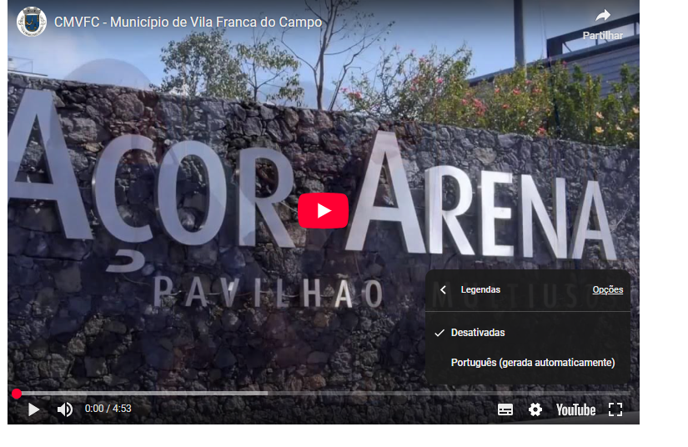

8.1
voltar à página inicial |  |  |  | 8 - ESTRUTURA DA PÁGINA
 | S | N | NA
 | x |  |  | 8.1 Quando se retira a CSS, todos os elementos HTML devem alinhar à esquerda
 |  |  |  | Quando se desativam todos os estilos visuais, o conteúdo da página é apresentado alinhado à esquerda e apresenta-se de forma linear.

 | Listagem de evidências
 |  |  |  |  | Notas:
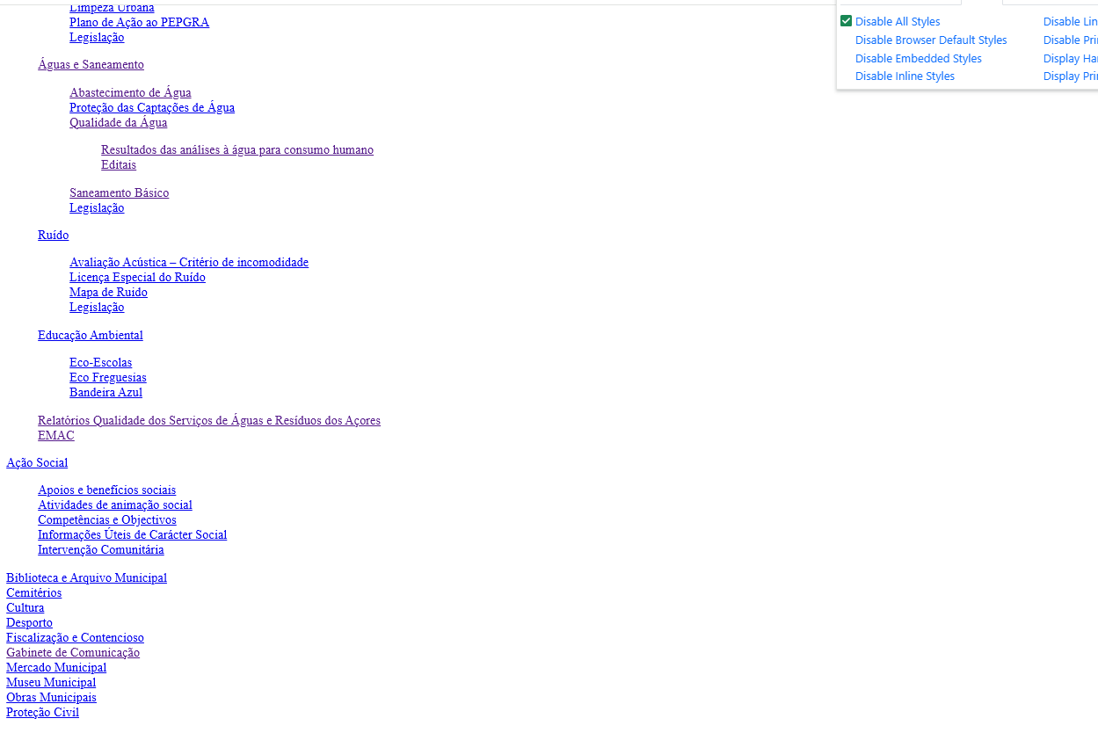

8.2
voltar à página inicial |  |  |  | 8 - ESTRUTURA DA PÁGINA
 | S | N | NA
 | x |  |  | 8.2 Quando se retira a CSS, a informação aparece numa ordem lógica
 |  |  |  | Tendo em conta que o posicionamento de elementos no código pode não refletir a ordem visual de leitura, deve ser assegurada a ordem correta do conteúdo quando se desativam os estilos visuais.

 | Listagem de evidências
 |  |  |  |  | Notas:

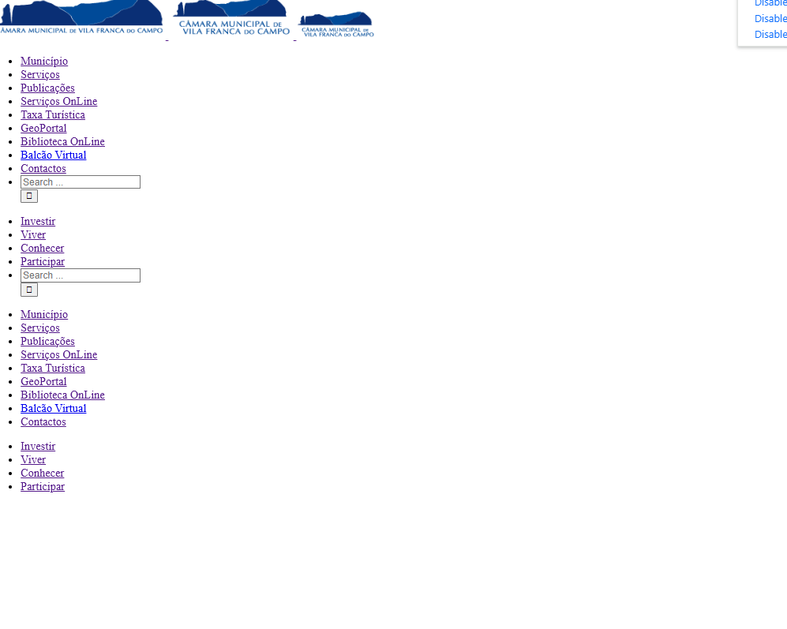

8.3
voltar à página inicial |  |  |  | 8 - ESTRUTURA DA PÁGINA
 | S | N | NA
 | x |  |  | 8.3 Quando se retira a CSS, deve ser possível reconhecer a semântica dos diversos elementos
 |  |  |  | Os elementos que estruturam o conteúdo devem estar semanticamente bem estruturados, usando os elementos de HTML apropriados a cada tipo de conteúdo, como títulos, parágrafos, listas, ...

 | Listagem de evidências
 |  |  |  |  | Notas:
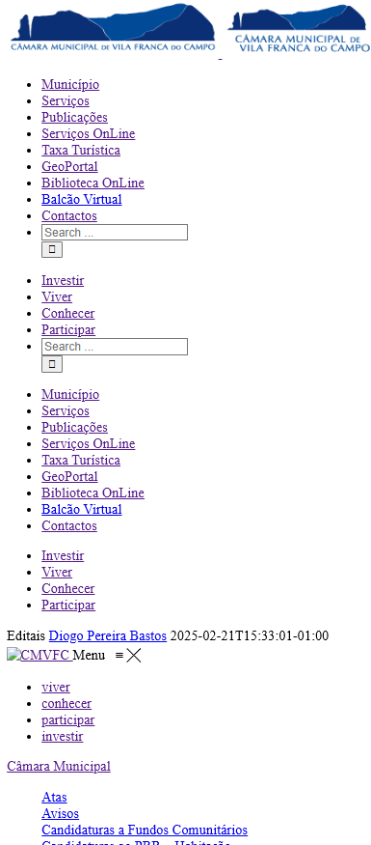

8.4
voltar à página inicial |  |  |  | 8 - ESTRUTURA DA PÁGINA
 | S | N | NA
 | x |  |  | 8.4 Quando se retira a CSS, a informação relevante permanece visível
 |  |  |  | Toda a informação visível deve permanecer na página sob forma textual, quando se desativam os estilos visuais.

 | Listagem de evidências
 |  |  |  |  | Notas:

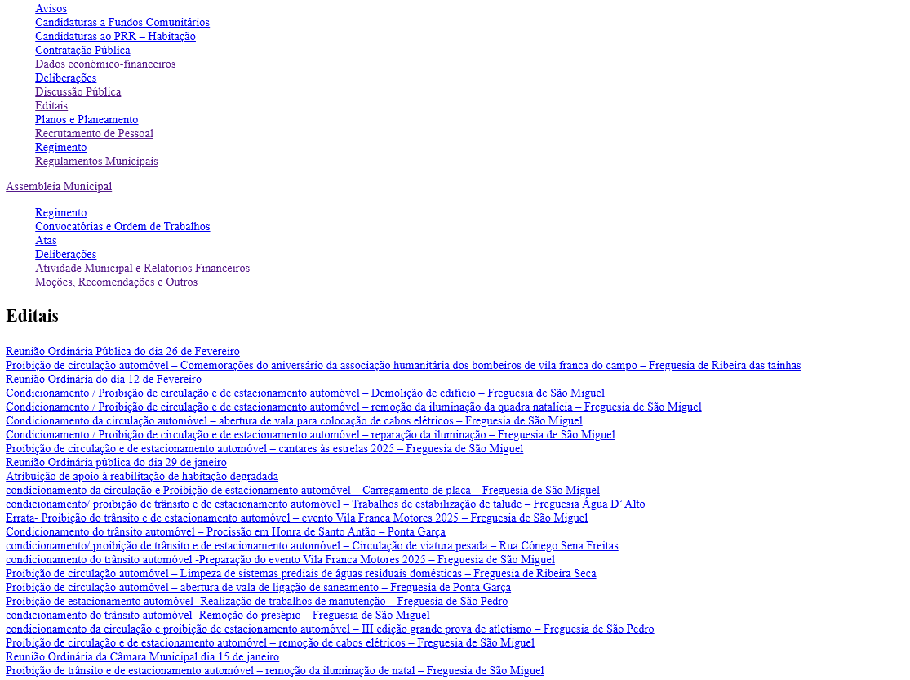

8.5
voltar à página inicial |  |  |  | 8 - ESTRUTURA DA PÁGINA
 | S | N | NA
 | x |  |  | 8.5 A maquetização da página é feita sem recorrer ao elemento <table>
 |  |  |  | A estrutura de composição gráfica da página não é feita recorrendo a elementos de tabela mas sim a uma maior diversidade de elementos semânticos (por ex., <main>) e genéricos (por ex., <div>), que permitem a recomposição visual para diferentes tipos e dimensões de ecrã.

 | Listagem de evidências
 |  |  |  |  | Notas:

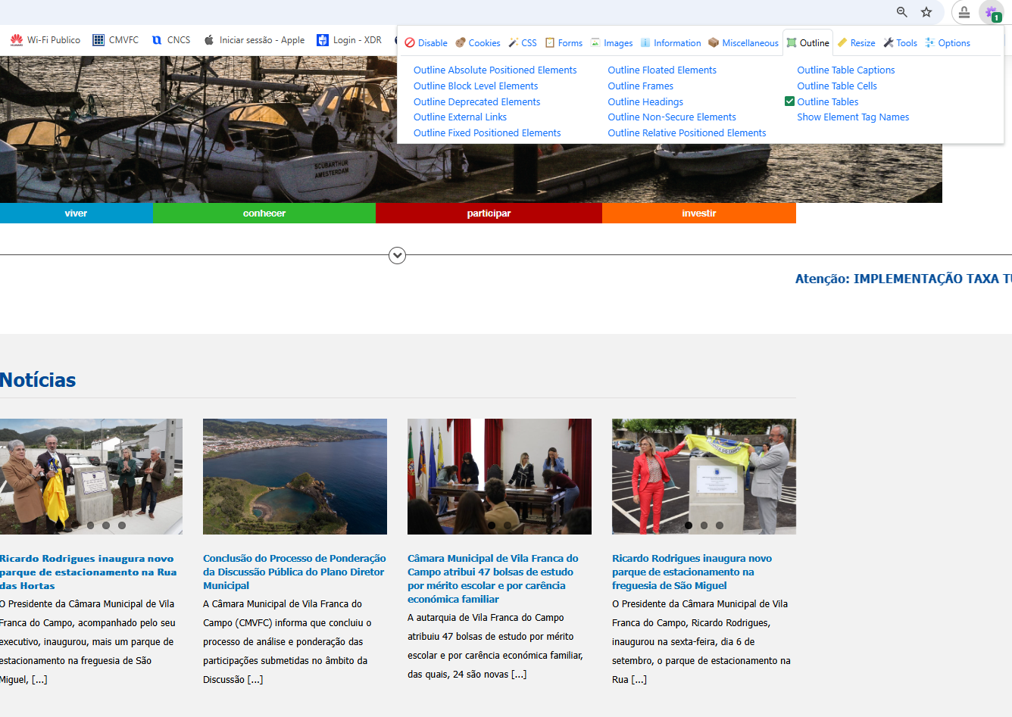

10.1
voltar à página inicial |  |  |  | 10 - FICHEIROS PDF
 | S | N | NA
 | x |  |  | 10.1 Nos ficheiros PDF é possível, no mínimo, extrair o conteúdo textual para formato TXT
 |  |  |  | Os ficheiros PDF devem ter o seu texto inteiramente extraível para que se possa passar o respetivo conteúdo para um processador de texto sem perda de informação.

 | Listagem de evidências
 |  |  |  |  | Notas:

